Instruções Mem justificativa
Instruções de preenchimento da memória justificativa (anexo V) da proposta de orçamento |  |  |  |  |  |  |  |  |  | ÍNDICE

Universo

 | Aplica-se aos SI, SFA e EPR. A ausência de informação constante da memória justificativa é considerado como incumprimento quanto ao encerramento da proposta de orçamento (PO).

 | I - Proposta de Orçamento - Quadro a preencher por cada entidade

 | RCE/Fonte de financiamento/Designação |  |  | Rubrica de classificação económica de receita /despesa de acordo com o classificador previsto no DL n.º 26/2002, de 14 de fev. A receita com origem em transferência do orçamento do Estado (Receita de impostos) deve ser classificada pelos Serviços integrados (na RCE de receita R.99) considerando um montante igual ao valor de despesa financiada por Receitas de impostos. Os SFA (incluem EPR) procedem ao preenchimento do quadro considerando a proposta de orçamento privativo. A receita/despesa efetiva exclui a receita/despesa relativa a ativos e passivos financeiros e saldo gerência anterior. Exclui a previsão de receita de impostos a cobrar pelas entidades administradoras de receita no ORAM2020 e ORAM2021 As fontes de financiamento a utilizar devem respeitar os agrupamentos indicados abaixo. Unidade : € -Euro / % - Percentagem
 | CRAM 2019 |  | (1) | Execução Orçamental do ano 2019 (Conta Geral do Estado). Fonte de dados SIGO/SCC para os SI e SIGO/SFA para SFA. Campos de preenchimento automático não editáveis.
 | ORAM2020 aprovado |  | (2) | Orçamento aprovado 2020 (ORAM2020). Fonte de dados SORAM. Campos de preenchimento automático não editáveis.
 | Redução de Receita ou Pressão na Despesa - 2021 |  | (3) | A entidade deve fundamentar a divergência entre o ORAM2021 (coluna 6) e o ORAM2020 (coluna 2) imputando a variação a pressões/Iniciativas/poupanças. Nesta coluna devem ser colocados valores negativos na receita/Valores positivos na despesa face ao ORAM2020 da entidade. Quantificar as medidas de pressão que vão provocar aumento de despesa no ORAM2021 face ao ORAM2020: contratos anuais e plurianuais assumidos, compromissos políticos assumidos e obrigações legais em resultado de fatores exógenos à decisão de política setorial. A redução de receita origina uma diminuição nos valores previstos a cobrar em 2021, pelo que assume valor negativo nas respetivas rubricas.
 | Iniciativas 2021 |  | (4) | A entidade deve fundamentar a divergência entre o ORAM2021 (coluna 6) e o ORAM2020 (coluna 2) imputando a variação a pressões/Iniciativas/poupanças. Valores positivos face ao ORAM2020 da entidade. Quantificar as iniciativas de política com impacto no aumento de despesa face ao ORAM2020 para o agregado de despesa a considerar. Consideram-se iniciativas de política novas medidas de política enquadradas, designadamente, em: projetos plurianuais, outras ações, programação para candidaturas a finaciamento comunitário.
 | Aumento de Receita ou Poupança na Despesa - 2021 |  | (5) | A entidade deve fundamentar a divergência entre o ORAM2021 (coluna 6) e o ORAM2020 (coluna 2) imputando a variação a pressões/Iniciativas/poupanças. Valores positivos na receita /Valores negativos na despesa face ao ORAM2020. Considera na despesa: medidas de poupança nos agregados de despesa, reduzindo a despesa face ao ORAM2020 (exemplos: rescisões/aposentações/requalificação, medidas de política da tutela/transversais, término de contratos Pessoal, ABS ou outros). Considera na receita : aumento da previsão de receita baseado em critérios fundamentados, designadamente por alterações legislativas, contratuais.
 | Proposta orçamento 2021 |  | (6)=+(2)+(3)+(4)+(5) | Proposta de Orçamento da entidade em resultado da soma das colunas 2 a 5. Fonte de dados SORAM. Campos de preenchimento automático não editáveis.
 | Variação ORAM2021 face a ORAM2020 | Valor | (7)=(6)-(2) | Evidencia em valor as variações da proposta de orçamento 2021 comparando com o ORAM2020 para o mesmo agregado de receita ou despesa.
 |  | % | (8)=(6)/(2) | Evidencia em percentagem as variações da proposta de orçamento 2021 comparando com o ORAM2020 para o mesmo agregado de receita ou despesa.
 | Variação ORAM2021 face a CRAM2019 | Valor | (9)=(6)-(1) | Evidencia em valor as variações da proposta de orçamento 2021 comparando com a CRAM2019 para o mesmo agregado de receita ou despesa.
 |  | % | (10)=(6)/(1) | Evidencia em percentagem as variações da proposta de orçamento 2021 comparando com a CRAM2019 para o mesmo agregado de receita ou despesa.

 | II - Indicadores Recursos Humanos

 | Indicadores Recursos Humanos | Forma de cálculo |  |  | ORAM 2020 |  | PO 2021 |  | Apuramento do peso da despesa com pessoal no total da despesa efetiva e evolução (reporte de efetivos no SIGO jun 2020) Apuramento da média de despesas com pessoal por elemento do Anexo II . Campos de preenchimento automático não editáveis.

 |  |  |  |  | M€ | % | M€ | %
 | PDP (Peso das Despesas com Pessoal) | Total agrupamento 01/Despesa efetiva total
 | Despesa com pessoal media | Total agrupamento 01/n.º efetivos do mapa de pessoal (anexo II)
 | Remuneração Média | RCP/ n.º efetivos do mapa de pessoal (anexo II)

 | III - Justificação da proposta de Orçamento de Receita

 | Incluir em cada agregado as explicações para a variação verificada entre a proposta de ORAM2021 e o ORAM2020, bem como com a CRAM 2019: Natureza dos fatores explicativo (aumentos/reduções de receita) identificando os pressupostos e metodologia de cálculo aplicado na previsão de receita e fundamento legal. Deve cumprir os limites estabelecidos de acordo com a Circular do ORAM. Ainda que não se verifiquem variações, a orçamentação deve ser fundamentada (justificação qualitativa). Identificação de fatores e quantificação de riscos que podem estar a influenciar as variações apresentadas. Justificar separadamente o montante a inscrever em atividades e em projetos. Identificar a variação prevista para a receita de impostos cobrada pela entidade (valores não espelhados no Quadro1, a preencher apenas por Entidades administradoras de receita de impostos do Estado).

 | IV - Justificação da proposta de Orçamento de Despesa
...
 | VI - Justificação dos Indicadores

 | Indicadores Recursos Humanos | Considerando a informação registada no Anexo II e a orçamentada no agrupamento de despesa 01 - Despesas com pessoal, bem como a missão da entidade, fundamentar os resultados obtidos no sentido da garantia de adequada cobertura orçamental. Identificação de fatores e quantificação de riscos que podem distorcer a previsão apresentada.

 | Fontes de Financiamento a utilizar no Quadro I - Agregação das Fontes de Financiamento

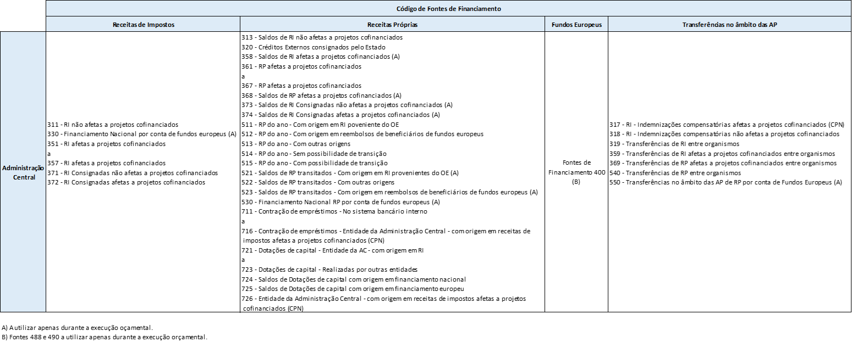

NOTAS ANEXO X
...
Notas:
AC - 313, 330, 358, 368, 373, 374, 488, 490, 521, 522, 523, 530, 550, 724

Na FF 511 – “Receita própria do ano - Com origem em receita de impostos proveniente do OE”, devem ser inscritas as receitas que embora sejam consideradas próprias, tenham como origem inicial receitas de impostos do Estado, bem como a despesa que visam financiar.

Na FF 512 - “Receita própria do ano - Com origem em reembolsos de beneficiários de Fundos Europeus”, devem ser inscritas as verbas que resultem do recebimento de reembolsos efetuados por beneficiários de apoios europeus atribuídos por entidades da Administração Central e que, nos termos dos regulamentos vigentes, possam ser reutilizados para o mesmo fim, bem como a despesa que visam financiar.

Nas FF71x/72x devem ser inscritas as verbas com origem na contração de empréstimos e nas dotações de capital obtidas, bem como a despesa que visam financiar, desagregando consoante a entidade concedente, de acordo com a seguinte tabela:

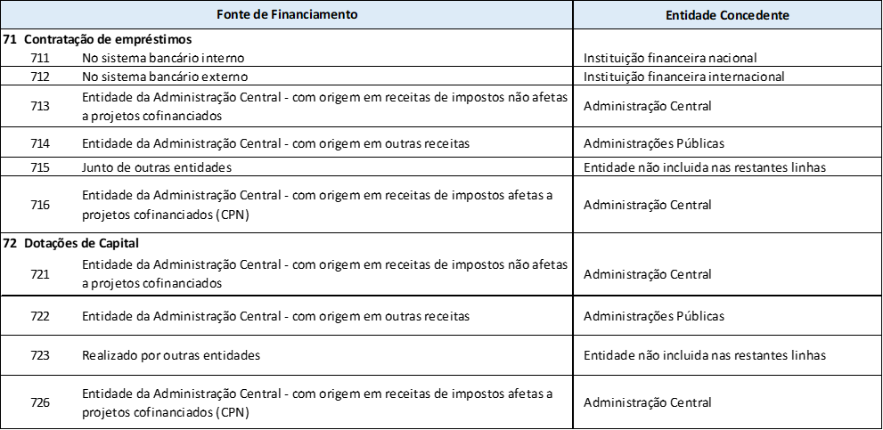

Notas explicativas Anexo XI
...
 | Para além dos capítulos, grupos e artigos, o Anexo VII apresenta também as classificações da receita com a especificação desagregada das receitas
 | públicas ao nível do subartigo e da rúbrica;
 | Esta desagregação visa satisfazer as necessidades gerais e específicas de informação orçamental, em termos de receita;

 | Para exemplificar a utilização do classificador, vamos proceder à análise da receita proveniente de Propinas - CER 04.01.22:
 | As propinas são receitas que provêm de uma forma geral, de entidades que se dedicam à formação.
 | Por conseguinte, a desagregação está efetuada ao nível do Subartigo, sendo que, o SubArt. 01 reflete as propinas provenientes das licenciaturas,
 | o SubArt. 02 representa as propinas que derivam dos Mestrados e assim sucessivamente.
 | Ao nível da rúbrica e tal qual foi explicado acima, a codificação está implicitamente relacionada com o fundo da receita, como por exemplo, a
 | utilização do código n.º 78 para representar as Receitas Próprias e o n.º 99 para representar as Receitas de Impostos;
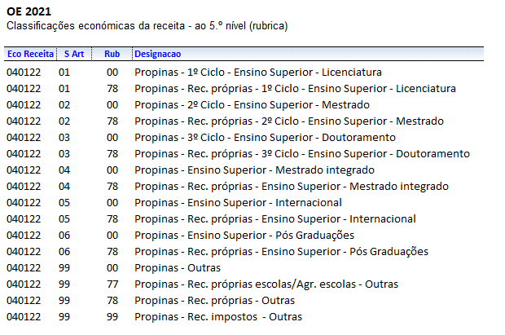

3) | Novas Tipificações

 | O classificador encontra-se organizado de forma a conseguir satisfazer as necesidades transversais das entidades da Administração
 | Central.
 | Contudo, caso haja necessidade, e desde que a mesma se encontre devidamente justificada, pode a entidade efetuar um pedido de
 | criação de nova tipificação, através de um e-mail, dirigido à Delegação que acompanha o serviço.
 | Os SFA poderão continuar a criar as desagregaçºoes necessárias, caso as classificações tipoficadas não respondam às necessidades.

